200面向对象
 |  |  |  | 未完成 | 已完成
201封装 | 定义类与创建对象 | 1 | // 定义一个狗类 // 属性:名字 年龄 // 方法:啃骨头 看家 睡觉 // 创建2只狗 // 并让他们执行啃骨头，看家，睡觉的方法 |  | 1
201封装 | 定义类与创建对象 | 2 | // 定义一个车Car类 // 特性:品牌 型号 颜色 车牌 价格 // 方法:显示车信息、驾驶 // 并创建一个具体对象进行测试 |  | 1
201封装 | 定义类与创建对象 | 3 | // 定义分数类 // 特性: 分子 分母 // 方法: 打印输出这个分数 // 比如打印出 1/3 |  | 1
201封装 | 定义类与创建对象 | 4 | // 定义一个Point类 // 特性: 屏幕上的坐标x y // 方法: 提供一个打印Point信息的方法 |  | 1
201封装 | 定义类与创建对象 | 5 | //定义一个Round类 // 特性: 中心点坐标x,y 半径 // 方法: 提供返回 周长 和圆面积的方法 |  | 1
201封装 | 定义类与创建对象 | 6 | //定义一个Rectangle类 (长方形类) // 特性: 左上角坐标x,y 宽width 高 height // 方法: 提供返回 周长和面积的方法 |  | 1
201封装 | 定义类与创建对象 | 7 | // 一个N*N地图的RPG游戏 // 定义一个二维地图RPG游戏中英雄类 // 属性: // 名字 // 在地图上的坐标 x y (范围是0~N-1,地图大小N*N) // HP,MaxHP // MP,MaxHP // 方法: // 打印英雄的信息 // 往某个方向移动 // 传入方向，然后根据移动方向，修改英雄坐标 // (上 y--,下y++ ,左x--,右x++)，不能走出地图 |  | 1
201封装 | 定义类与创建对象 | 8 | 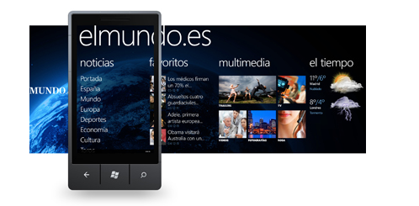 设计一台WindowsPhone，有3种不同颜色，屏幕尺寸是3.5英寸，内存512M，4核1.5G处理器，有播放音乐，看电影，写邮件，拍照片功能。 | 1
201封装 | 定义类与创建对象 | 9 |  设计电影类，根据海报提供的信息，设计一个电影类，能够表述出海报内容即可。 | 1
201封装 | 定义类与创建对象 | 10 | 设计一个简单的计算器，可求一个数的平方值，两个数的差值，两个数的和，以及两个数相除。 |  | 1
201封装 | 定义类与创建对象 | 11 | 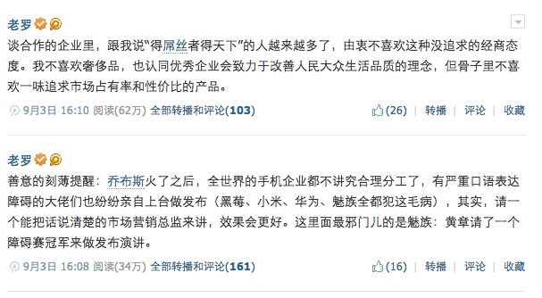 根据图片信息，设计一条微博类，要求能够表述一条完整的微博信息就可以。 | 1
201封装 | 定义类与创建对象 | 12 | 猜数字游戏：一个类A有一个成员变量v，有一个初值100。定义一个类，对A类的成员变量v进行猜。如果大了则提示大了，小了则提示小了。等于则提示猜测成功。 | 1
201封装 | 定义类与创建对象 | 13 | 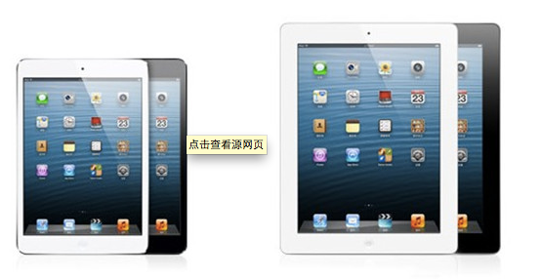 设计一台ipad，根据图设计属性，ipad功能有，下载软件，安装软件，玩游戏，播放音乐，搜索信息，发送Email，编辑word文档功能。 | 1
201封装 | 定义类与创建对象 | 14 | 公交一卡通充值机器系统，有两种功能选择，第一种投入硬币或者纸币，选择购票，第二种一卡通充值，充值面额是20，50，100元。 | 1
201封装 | 定义类与创建对象 | 15 | 在我们的现实生活中我们要去电影院看电影，都会经历一个痛苦的过程， 那就是排队买票，如果我们能够将这一过程放到手机上用软件来完成，那会大大减少我们观看电影排队过程的痛苦，所以我们要将这一过程软件话。 | 1
201封装 | 定义类与创建对象 | 16 | 设计ATM取款机，能够存钱，取钱，判断假币。 | 1
201封装 | 定义类与创建对象 | 17 | 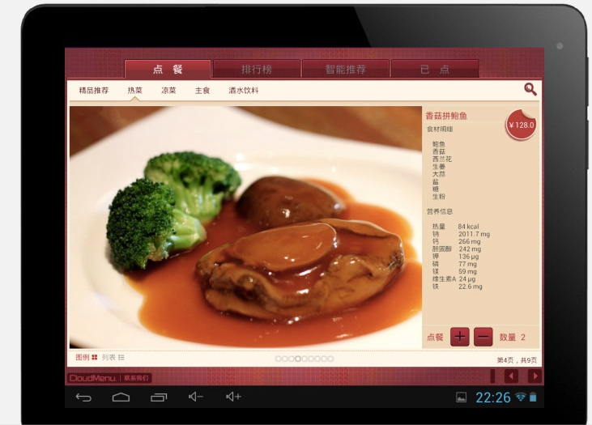 电子菜单，对于一些高级餐厅来说，电子菜单已经是流行的趋势了，能够节省人力资源成本，又能够是顾客快速选择菜品，那么既然有这样的需求，我们就可以将它软件话。 | 1
201封装 | 定义类与创建对象 | 18 | 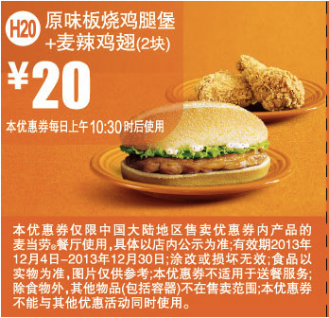 电子优惠卷，是个大商家比较流行的一种营销方式，既环保又能够吸引顾客消费， | 1
201封装 | 定义类与创建对象 | 19 | 自动售货机系统是一个无人售货系统。售货时，顾客把钱投入机器的投币口中，机器检查纸币或者硬币的特点，有效的硬币是一元，五角，有效纸币是十元，五元，其它货币都认为是假币，将其从退币口退出。当机器接到有效的硬币后，把货币放入到储藏箱中，顾客支付的货币根据货币的面值进行累加。 自动货机装有物品分配器，每个物品分配器，包含了零个或多个价格相同的物品，顾客通过选择物品分配器来选择商品，如果物品分配其中有商品，而顾客支付的货币部小于该商品的价格，则商品将被分配到商品传送孔传送给顾客，并将零钱返回到退币孔。如果分配器是空的或者机器内没有足够的硬币找零，则和顾客支付的货币值相等的硬币将被从退币孔中退回。如果顾客支付的货币值小于所选择的分配器中的商品价格，机器将等待顾客投进更多的货币。如果顾客决定不买选择的商品，则和顾客支付的货币值相等的硬币从退币孔退回。 | 1
201封装 | static关键字 | 20 | // 定义宝马车的类 // 车的品牌的变量改为Static变量 // 用该类创建几辆车，(都是同一品牌 都是宝马) |  | 1
201封装 | 隐藏与封装 | 21 | 定义一个Person类 // 属性: 姓名 身高 体重 // 方法: // 打印人的信息 // 属性封装，提供setter getter方法，并限制体重和身高在合理范围内 |  | 1
201封装 | 隐藏与封装 | 22 | 定义一个房产信息类,提供setter,getter方法，在setter方法中限制数值在合理范围内 // 属性: // 地址 // 价格(w/平方米) // 面积 // 楼房总楼层数(1~300) // 所在楼层(-3~总楼层数) // 总价 |  | 1
201封装 | 构造器(构造方法) | 23 | 使用XJad查看class文件。 查看没有编写任何构造方法的类，是不是编译器自动提供了无参数的构造方法 |  | 1
201封装 | 构造器(构造方法) | 24 | 给Dog加上构造方法，可以直接设置它的名字和年龄。并测试 |  | 1
201封装 | 构造器(构造方法) | 25 | 给Fraction加上Setter和Getter及构造方法 |  | 1
201封装 | 构造器(构造方法) | 26 | 给Point类机上构造方法，用以下代码测试 // Point p1 = new Point(300,200); // p1.print(); // Point p2 = new Point(); // p2.setX(100); // p2.setY(200); // p2.print(); |  | 1
201封装 | 构造器(构造方法) | 27 | 定义一个武将类 General类， // 提供setter getter方法 // 提供多参数构造方法和无参数的构造方法 // 提供打印的方法 // 定义General对象存储以下信息,打印输出 // 名字 年龄 武力 智力 // 刘备 48 78 85 // 曹操 52 88 90 // 孙权 45 75 75 // 吕布 35 100 65 |  | 1
201封装 | 构造器(构造方法) | 28 | 编写一个复数类 // 属性: // 实部 虚部 // 方法: // 提供setter getter方法 // 提供参数构造方法 // 提供打印的方法 比如输入 1+2i |  | 1
201封装 | 构造器(构造方法) | 29 | 编写一个怪物类 // 怪物名字 // 坐标x y // 怪物类别 // 攻击力 // HP/MaxHP // 提供setter getter方法 // 提供多参数构造方法 |  | 1
201封装 | 打印对象 | 30 | 给Dog类加上toString方法，然后直接用System.out.println打印一只狗的信息 |  | 1
201封装 | 方法参数传递 | 31 | 实现分数的加减乘除运算，约分运算。 |  | 1
201封装 | 对象间操作 | 32 | 编写复数类，实现复数的加减乘除运算 |  | 1
201封装 | 对象间操作 | 33 | 编写一个Point类提供一个方法,计算与另外一个Point的距离 |  | 1
201封装 | 对象间操作 | 34 | 编写一个Hero类 一个Monster类 // 英雄初始Hp100 // 野猪怪初始Hp50 // 小明攻击野猪怪，每次造成10~20伤害不等 // 野猪怪攻击小明，每次造成5~10伤害不等 // Hero h = new Hero("小明"); // Monster m = new Monster("野猪怪"); // while(h.isAlive() &&m.isAlive())// 如果野猪怪，小明都还活着的 // { // h.attack(m);// 小明攻击一下野猪怪，造成野猪怪HP减少,打印一下结果。 // m.attack(h);// 野猪怪攻击一下小明 // } // if(h.isAlive()) // { // System.out.println("小明打死了野猪怪"); // } // else // { // System.out.println("小明被野猪怪打死了"); // } |  | 1
201封装 | 代码块 | 35 | // 分析代码ClassB;输出结果: // 先分析，写出答案，然后敲代码编译运行进行验证 ClassB b1 = new ClassB(); System.out.println(b1.x); System.out.println(b1.y); ClassB b2 = new ClassB(100); System.out.println(b2.x); System.out.println(b2.y); | 1
201封装 | 组合和聚合关系 | 36 | 完善上面的例子，定义鼠标键盘类等。 // 创建一台电脑对象。 |  | 1
201封装 | 组合和聚合关系 | 37 | 创建一个脸的类，定义眼睛鼻子嘴巴类。 // 创建一张脸的对象 |  | 1
201封装 | 组合和聚合关系 | 38 | 综合创建一个Game类 // Game中有一个英雄Hero对象 // 和3个怪物Monster对象 // 公主 |  | 1
201封装 | 组合和聚合关系 | 39 | 定义一个淘宝用户类 // 用户id // 用户等级 // 收件地址信息 // 为收件地址信息特别创建一个类来保存信息，包含以下内容 // 省会 // 城市 // 街道地址 // 收件人 // 电话号码 | 1
201封装 | 综合练习 | 40 | 编写一个累计计算器,用以下代码测试: // Calc c = new Calc(); // c.add(20); // +20 // c.print(); // 打印输出20 // c.sub(6); // -6 // c.print(); // 打印输出14 // c.mul(5); // *5 // c.print(); // 打印输出70 // c.div(2); // /2 // c.print(); // 打印输出35 // c.clear(); // 清0 // c.print(); // 打印输出0 |  | 1
201封装 | 综合练习 | 41 | // 编写一个联系人类卡片AddressCard(名字,电话号码) // 编写一个通讯簿类AddressBook(通讯簿名,联系人卡片数组) // 编写一个通讯簿管理程序AddressBookManager，提供一下功能: // 创建、删除、重命名、列出通讯簿 | 1
201封装 | 综合练习 | 42 | 编写一个游戏 勇者斗恶龙 // 游戏是N*N的二维地图 // 游戏中有一个英雄 // 游戏中有3个怪物 // 游戏中有一个公主 // 每一轮: // 玩家通过wasd控制玩家往某个方向移动一步 // 怪物、公主随机方向行走一步 // 英雄和公主合体，You win! 游戏结束 // 怪物和英雄合体，Game Over! 游戏结束 |  | 1
201封装 | 综合练习 | 43 | // 屏幕上的图形系统 // 定义以下类，做好封装、提供多种构造方法 // * 点类 Point有x,y2个属性 // Point提供计算与另外个点的距离 // 给Point添加一个构造方法,由另外一个传入的Point对象信息来设置当前点 // * 表示大小的类 Size类 有宽度高度2个属性 // * 线段类 Line(由2个点构成) // Line提供判断与另外一条线段是否相交 // * 矩形类 Rect(由左上角点坐标和大小构成构成) // Rect提供计算与另外一个rect对象是否相交 // Rect提供计算另外一个点是否在Rect内 // Rect提供计算与另外一个线段是否相交 // ＊ 圆类 Circle(由中心点和半径构成) // 判断与另外一个圆是否相交 // 判断一个点是否在园内 |  | 1
202继承 |  | 44 | 定义一个借记卡Card(银行储蓄卡) // 属性: 余额 账号 密码 // 方法: 存钱 取钱 打印余额 // 定义一个信用卡CreditCard从借记卡继承 // 属性: 信用额度 (信用卡可以在信用额度范围内透支) // 并测试 // 用一下代码测试: // Card c = new Card(); // c.id = "1234123423423423"; // c.password = "123456"; // c.money = 1000; // c.print(); // c.saveMoney(1000); // c.print();// 当前余额2000 // c.takeMoney(500); // c.print();// 当前余额1500 // c.takeMoney(10000);// 提示:当前余额不足 // c.print();// 当前余额1500 // // CreditCard c2 = new CreditCard(); // c2.id = "1234123423423423"; // c2.password = "123456"; // c2.money = 0; // c2.credit = 5000; // c2.print(); // c2.takeMoney(1000); // c2.print();// 当前余额-1000 // c2.takeMoney(5000);// 当前:信用额度不够 // c2.print();// 当前余额-1000 // c2.saveMoney(1000); // c2.print();// 当前余额0 // c2.saveMoney(1000); // c2.print();// 当前余额1000 |  | 1
202继承 |  | 45 | 定义一个长方形类 // 属性: 长和宽 // 方法: 求面积 求周长 // 定义一个正方形类从长方形继承 |  | 1
202继承 |  | 46 | 定义一个船类 // 属性: // 名字 最大航速 载客人数 // 方法: // 开动 // 加速 // 停止 // 子类: // 小木船 最大航速 10 // 快艇 最大航速50 // 军舰 最大航速100 还具有武器攻击的功能 |  | 1
202继承 |  | 47 | 一个公司有三类员工 Employee // 1. ServeEmployee服务部人员 拿固定工资员工+奖金 // 2. SaleEmployee销售人员 基本工资+销售提成（销售额*提成比率） // 3. SuperSaleEmployee持有股份的销售主管人员 分红(股份*分红比率)+基本工资+提成 (继承自销售人员) // 要有计算本月工资的方法 getSalary(int month) // 如果这个员工这个月是他的生日，就多加100元 |  | 1
202继承 |  | 48 | 编写一个学生类 (学号 、姓名、年龄) // 为学生重写equals 方法用于判断2个对象内容是否相等 // 如果两个人学号相等，就认为2个对象相等。 |  | 1
202继承 | 抽象类 | 49 | // 定义一个形状类 // 属性: 名字 // 方法: 求面积 // 求体积 // 从形状类继承，编写圆、长方形类。 |  | 1
203多态 |  | 49 | // 练习: // 定义一个人的类 // 名字 年龄 // 方法 // 睡觉 // 吃饭 // 定义一个学生类从人的类继承 // 方法: // 听课 // 打lol // 敲代码 // 定义一个老师类从人类继承 // 方法: // 讲课 // 敲代码 // 测试: // 定义3个学生 （刘备、曹操、孙权） // 1个老师 （张三） // 放在一个数组中 // 遍历数组 // 让所有人 吃饭、睡觉 // 如果是学生 还要听课 敲代码 打lol // 如果是老师 讲课和敲代码 |  | 1

